Sheet1
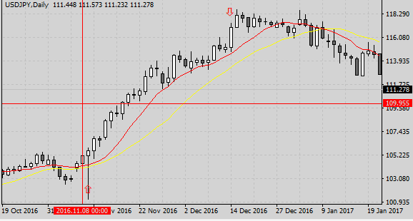
 |  |  |  |  |  |  |  |  |  |  |  | 2016.11.09 | エントリー
 |  |  |  |  |  |  |  |  |  |  |  | 2016.12.14 | 決済
 |  |  |  |  |  |  |  |  |  |  |  | ☆決済は下向きの矢印で
 |  |  |  |  |  |  |  |  |  |  |  | 表した

1

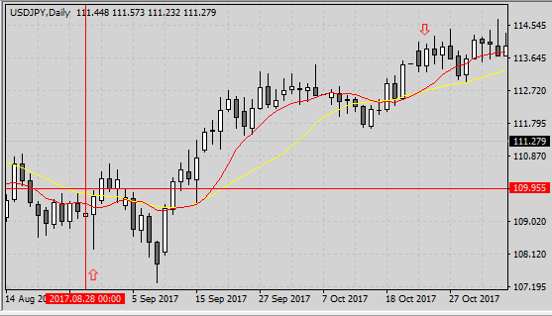
 |  |  |  |  |  |  |  |  |  |  |  | 2017. 8.29 | エントリー
 |  |  |  |  |  |  |  |  |  |  |  | 2017.10.24 | 決済
 |  |  |  |  |  |  |  |  |  |  |  | ☆決済は下向きの矢印で
 |  |  |  |  |  |  |  |  |  |  |  | 表した

2

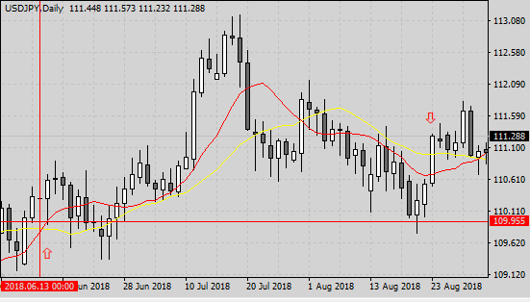
 |  |  |  |  |  |  |  |  |  |  |  | 2018. 6.14 | エントリー
 |  |  |  |  |  |  |  |  |  |  |  | 2018. 8.23 | 決済
 |  |  |  |  |  |  |  |  |  |  |  | ☆決済は下向きの矢印で
 |  |  |  |  |  |  |  |  |  |  |  | 表した

3

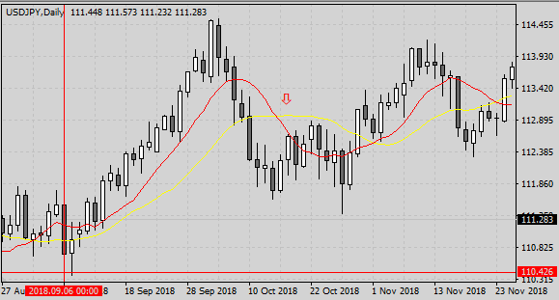
 |  |  |  |  |  |  |  |  |  |  |  | 2018. 9. 7 | エントリー
 |  |  |  |  |  |  |  |  |  |  |  | 2018.10.17 | 決済
 |  |  |  |  |  |  |  |  |  |  |  | ☆決済は下向きの矢印で
 |  |  |  |  |  |  |  |  |  |  |  | 表した

4

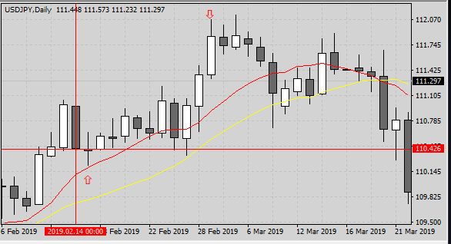
 |  |  |  |  |  |  |  |  |  |  |  | 2019. 2.15 | エントリー
 |  |  |  |  |  |  |  |  |  |  |  | 2019. 3. 1 | 決済
 |  |  |  |  |  |  |  |  |  |  |  | ☆決済は下向きの矢印で
 |  |  |  |  |  |  |  |  |  |  |  | 表した

5

 | 通貨ペア |  | USDJPY |  | 時間足 |  | H4 |  | 当初資金 |  | 100,000 |  | 最終資金 |  | #REF!
 | エントリー理由 |  |  |  |  |  |  |  | 決済理由
 |  |  | 10ＭＡの上がわにあれば買い方向。 |  |  |  |  |  |  |  | １０ＭＡが２０ＭＡを下回ったら決済。
 |  |  | ＭＡにｆｙれてＰＢ出現でエントリー。

 | 損益金額 |  |  |  | 損益pips |  |  |  |  |  |  |  | 最大ﾄﾞﾛｰﾀﾞｳﾝ％
 | 勝数 | 4 | 負数 | 0 | 引分 | 0 | 勝率 | 100% | 最大連勝 |  | 5 |  | 最大連敗 |  | 0

 | No. | 資金 |  | エントリー |  |  |  |  | リスク（3%） |  |  | ロット | 決済 |  |  | 損益
 |  |  |  | 西暦 | 日付 | 売買 | レート |  | pips | 損失上限 |  |  | 西暦 | 日付 | レート | 金額 | pips |  |  |  | ドローダウン％
 | 1 | 100,000 |  | 2016 | 2019-11-09 | 買 | 105.883 |  | 11 | 3,000 |  | 2.73 | 2016 | 2019-12-14 | 117.355 | 312,873 | 1147.2 | 1 | 0
 | 2 | 412,873 |  | 2017 | 2019-08-29 | 買 | 109.895 |  | 4 | 12,386 |  | 30.97 | 2017 | 2019-10-24 | 114.015 | 1,275,777 | 412.0 | 2 | 0 | 412,873
 | 3 | 1,688,649 |  | 2018 | 2019-06-14 | 買 | 110.311 |  | 1 | 50,659 |  | 506.59 | 2018 | 2019-08-23 | 111.309 | 5,055,816 | 99.8 | 3 | 0 | 1,688,649 | 0.0%
 | 4 | 6,744,466 |  | 2018 | 2019-09-07 | 買 | 111.24 |  | 1 | 202,334 |  | 2023.34 | 2018 | 2019-10-17 | 112.669 | 28,913,525 | 142.9 | 4 | 0 | 6,744,466 | 0.0%
 | 5 | 35,657,991 |  | 2019 | 2019-02-05 | 買 | 110.639 |  | 1 | 1,069,740 |  | 10697.40 | 2019 | 2019-03-01 | 111.317 |  | 67.8 | 5 | 0 | 35,657,991 | 0.0%
 | 6
 | 7

 | ＜気付き ・ 質問＞

 | 初めて検証記録を書いてみました。 エントリールールは、①１０ＭＡが２０ＭＡより上にある。 ②買いの陽線ＰＢを探す。 ③実体とヒゲが1：3である買いのＰＢを探す。
 | ④実体がＭＡの外にあるもの。 ⑤１０ＭＡにタッチしている、或いは2本のＭＡを突き抜けているもの。
 | 決済ルールは、①20ＭＡが１０ＭＡより上にある。 ②リスクとリワードが１：２のＰＢが表れるまで待つ。 日足で探しましたが、 |  |  |  |  |  |  |  |  |  |  |  |  |  | 中々条件に当てはまるものは
 | ありませんでした。 まとめていて上のチャート１，５は20MAが10MAの上に行っていないので、今回のルールに当てはまらないことに気付きました。

 | 記録にまとめるに当り、自分の中であやふやな部分をしることが多々ありました。 買いのエントリーでは、候補のＰＢを見つけても次のＰＢの上ヒゲが長いものは
 | エントリー不能と考え、パスしましたが間違っていましたか？ |  |  |  |  |  |  |  | 決済する際、今回の方法ではエントリーからかなり時間経過が必要でしたので、これは今後の
 | 課題と考えています。 |  |  | 画像をエクセルに載せる方法ももっと簡単に出来る方法があるのではないかと思いますので、これも次回への課題です。

 | 質問ですが、フィボナッチが上手く広がらない理由を教えてください。 |  |  |  |  |  |  |  |  | Touｇtubeの画像を見ているとＦＩＢをクリックしてチャートに合わせるとさっと広がって
 | 見えますが、FIBを同様に操作しても私の画面はラインが団子状態で、広がりません。 |  |  |  |  |  |  |  |  |  | MT4に入っている機能なので業者に問い合わせた方が良いでしょうか？

 | ＜感 想＞

 | 初めて検証記録をまとめ、「まとめる作業は大変だよ」と4月の勉強会の後、先輩会員から聞きましたが、本当にその通りでした。
 | エントリーもエグジットも初めて行ってみて、ルールがもう少しわかったらきっと夢中になるだろうと思いました。
 | 今はまだ知識も実践も一人で出来ない状態だけれど、後3か月頑張ります！
 | まだまだ「？マーク」が頭の周りに沢山ありますが、少しずつでもこれを減らしたいと思います。

 | ＜今 後＞

 | 次回は違う時間足を使い、売りのエントリーもチャレンジして、決済もスムーズに行えるようになりたいです。
 | 2か月目に入るので、FIBやサポレジを使い、EBにもチャレンジしたいと考えています。
 | 一歩一歩前進し、Youcubeや文献と格闘しなくてもトレード出来るようになるのが、現在の目標です。

